Sheet1
名字： | 尺寸参考 | 参考示意图 | 其他要求
民居lv1 | 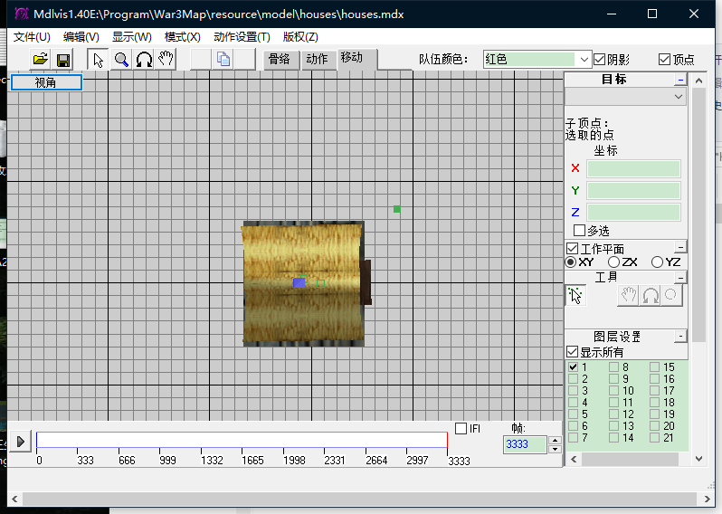 在魔兽里4*4的格子不知道有没有概念，没有就先随便搞个尺寸 | 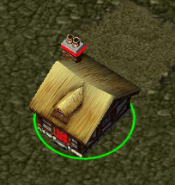 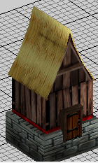 | 在保证能看的过去的前提下，点面越少越好，最高不能超500个点或面，魔兽引擎顶不住。（因为我这种单位量特别大），在特定位置需要贴图透明的颜色通道，便于做魔兽队伍颜色的匹配,可以看右侧示意图箭头所指的纹理就有透明颜色通道 | 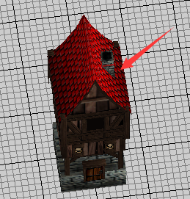 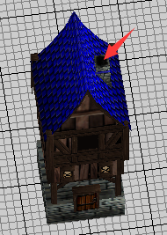 | 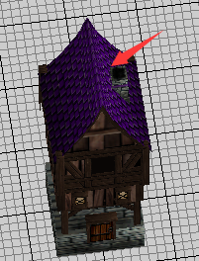
民居lv2 |  | 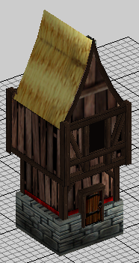 | 同上
民居lv3 |  | 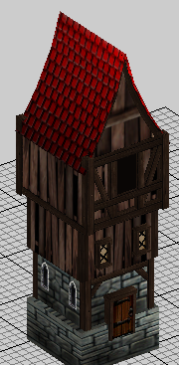 | 同上
民居lv4 |  | 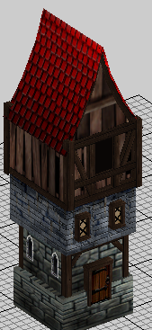 | 同上

渔场lv1
渔场lv2
渔场lv3

农场lv1
农场lv2
农场lv3

冰塔lv1
冰塔lv2
冰塔lv3

火塔lv1
火塔lv2
火塔lv3

炮塔lv1
炮塔lv2
炮塔lv3

电塔lv1
电塔lv2
电塔lv3

导弹塔lv1
导弹塔lv2
导弹塔lv3

机枪塔lv1
机枪塔lv2

